상품제안서
투포켓 플립벨트 형광 러닝벨트 | 상품코드: S47734

 |  |  |  |  |  |  | 02-713-8555 | www.synergygift.co.kr
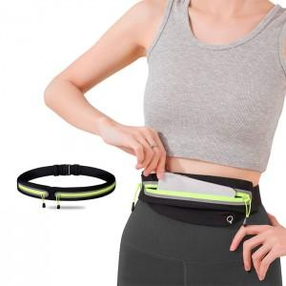 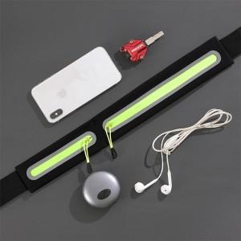 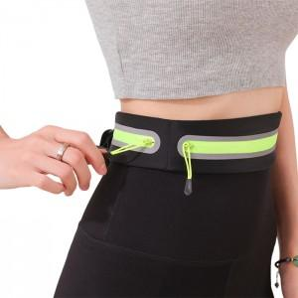

【상세/제작정보】

【인쇄/포장옵션】 | 실크, 컬러필름전사 / OPP(비닐)

【공급단가】 | 수량 | 50~ | 100~ | 500~ | 1,000~ | 3,000~
*VAT별도 | 단가 | 4,980원 | 4,790원 | 4,440원 | 4,360원 | 4,290원

【상품 URL】 | https://www.synergygift.co.kr:443/src/goods_detail.php?gdno=47734

